Sheet1
 | Data Curah Hujan Selama 3 Tahun

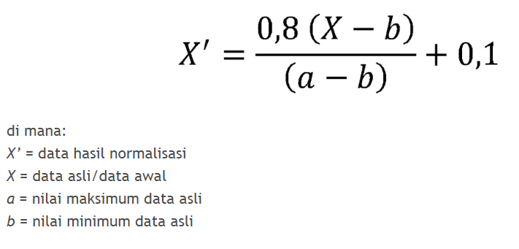
 | Tahun | JAN | FEB | MAR | APR | MEI | JUN | JUL | AGU | SEP | OKT | NOV | DES
 | 2009 | 674 | 737 | 769 | 277 | 853 | 178 | 8 | 0 | 21 | 285 | 620 | 479
 | 2010 | 903 | 741 | 919 | 944 | 630 | 315 | 236 | 548 | 519 | 612 | 516 | 434
 | 2011 | 203 | 308 | 605 | 691 | 0 | 106 | 73 | 20 | 8 | 96 | 516 | 781

 | Data Curah Hujan Setelah Normalisasi

 | Tahun | JAN | FEB | MAR | APR | MEI | JUN | JUL | AGU | SEP | OKT | NOV | DES
 | 2009 | 0.7321 | 0.7912 | 0.8212 | 0.3598 | 0.9 | 0.2669 | 0.1075 | 0.1 | 0.1197 | 0.3673 | 0.6815 | 0.5492
 | 2010 | 0.8537 | 0.6706 | 0.8718 | 0.9 | 0.5452 | 0.1893 | 0.1 | 0.4525 | 0.4198 | 0.5249 | 0.4164 | 0.3237
 | 2011 | 0.3079 | 0.4155 | 0.7197 | 0.8078 | 0.1 | 0.2086 | 0.1748 | 0.1205 | 0.1082 | 0.1983 | 0.6286 | 0.9

Data Latih

pola | x1 | x2 | x3 | x4 | x5 | x6 | x7 | x8 | x9 | x10 | x11 | x12 | target
1 | 0.7321 | 0.7912 | 0.8212 | 0.3598 | 0.9 | 0.2669 | 0.1075 | 0.1 | 0.1197 | 0.3673 | 0.6815 | 0.5492 | 0.8537
2 | 0.7912 | 0.8212 | 0.3598 | 0.9 | 0.2669 | 0.1075 | 0.1 | 0.1197 | 0.3673 | 0.6815 | 0.5492 | 0.8537 | 0.6706
3 | 0.8212 | 0.3598 | 0.9 | 0.2669 | 0.1075 | 0.1 | 0.1197 | 0.3673 | 0.6815 | 0.5492 | 0.8537 | 0.6706 | 0.8718
4 | 0.3598 | 0.9 | 0.2669 | 0.1075 | 0.1 | 0.1197 | 0.3673 | 0.6815 | 0.5492 | 0.8537 | 0.6706 | 0.8718 | 0.9
5 | 0.9 | 0.2669 | 0.1075 | 0.1 | 0.1197 | 0.3673 | 0.6815 | 0.5492 | 0.8537 | 0.6706 | 0.8718 | 0.9 | 0.5452
6 | 0.2669 | 0.1075 | 0.1 | 0.1197 | 0.3673 | 0.6815 | 0.5492 | 0.8537 | 0.6706 | 0.8718 | 0.9 | 0.5452 | 0.1893
7 | 0.1075 | 0.1 | 0.1197 | 0.3673 | 0.6815 | 0.5492 | 0.8537 | 0.6706 | 0.8718 | 0.9 | 0.5452 | 0.1893 | 0.1
8 | 0.1 | 0.1197 | 0.3673 | 0.6815 | 0.5492 | 0.8537 | 0.6706 | 0.8718 | 0.9 | 0.5452 | 0.1893 | 0.1 | 0.4525
9 | 0.1197 | 0.3673 | 0.6815 | 0.5492 | 0.8537 | 0.6706 | 0.8718 | 0.9 | 0.5452 | 0.1893 | 0.1 | 0.4525 | 0.4198
10 | 0.3673 | 0.6815 | 0.5492 | 0.8537 | 0.6706 | 0.8718 | 0.9 | 0.5452 | 0.1893 | 0.1 | 0.4525 | 0.4198 | 0.5249
11 | 0.6815 | 0.5492 | 0.8537 | 0.6706 | 0.8718 | 0.9 | 0.5452 | 0.1893 | 0.1 | 0.4525 | 0.4198 | 0.5249 | 0.4164
12 | 0.5492 | 0.8537 | 0.6706 | 0.8718 | 0.9 | 0.5452 | 0.1893 | 0.1 | 0.4525 | 0.4198 | 0.5249 | 0.4164 | 0.3237

Data Uji

pola | x1 | x2 | x3 | x4 | x5 | x6 | x7 | x8 | x9 | x10 | x11 | x12 | target
1 | 0.8537 | 0.6706 | 0.8718 | 0.9 | 0.5452 | 0.1893 | 0.1 | 0.4525 | 0.4198 | 0.5249 | 0.4164 | 0.3237 | 0.3079
2 | 0.6706 | 0.8718 | 0.9 | 0.5452 | 0.1893 | 0.1 | 0.4525 | 0.4198 | 0.5249 | 0.4164 | 0.3237 | 0.3079 | 0.4155
3 | 0.8718 | 0.9 | 0.5452 | 0.1893 | 0.1 | 0.4525 | 0.4198 | 0.5249 | 0.4164 | 0.3237 | 0.3079 | 0.4155 | 0.7197
4 | 0.9 | 0.5452 | 0.1893 | 0.1 | 0.4525 | 0.4198 | 0.5249 | 0.4164 | 0.3237 | 0.3079 | 0.4155 | 0.7197 | 0.8078
5 | 0.5452 | 0.1893 | 0.1 | 0.4525 | 0.4198 | 0.5249 | 0.4164 | 0.3237 | 0.3079 | 0.4155 | 0.7197 | 0.8078 | 0.1
6 | 0.1893 | 0.1 | 0.4525 | 0.4198 | 0.5249 | 0.4164 | 0.3237 | 0.3079 | 0.4155 | 0.7197 | 0.8078 | 0.1 | 0.2086
7 | 0.1 | 0.4525 | 0.4198 | 0.5249 | 0.4164 | 0.3237 | 0.3079 | 0.4155 | 0.7197 | 0.8078 | 0.1 | 0.2086 | 0.1748
8 | 0.4525 | 0.4198 | 0.5249 | 0.4164 | 0.3237 | 0.3079 | 0.4155 | 0.7197 | 0.8078 | 0.1 | 0.2086 | 0.1748 | 0.1205
9 | 0.4198 | 0.5249 | 0.4164 | 0.3237 | 0.3079 | 0.4155 | 0.7197 | 0.8078 | 0.1 | 0.2086 | 0.1748 | 0.1205 | 0.1082
10 | 0.5249 | 0.4164 | 0.3237 | 0.3079 | 0.4155 | 0.7197 | 0.8078 | 0.1 | 0.2086 | 0.1748 | 0.1205 | 0.1082 | 0.1983
11 | 0.4164 | 0.3237 | 0.3079 | 0.4155 | 0.7197 | 0.8078 | 0.1 | 0.2086 | 0.1748 | 0.1205 | 0.1082 | 0.1983 | 0.6286
12 | 0.3237 | 0.3079 | 0.4155 | 0.7197 | 0.8078 | 0.1 | 0.2086 | 0.1748 | 0.1205 | 0.1082 | 0.1983 | 0.6286 | 0.9

